1.รวม
โครงการภายใต้เป้าหมายแผนแม่บทย่อย : 040301 อุตสาหกรรมและบริการเทคโนโลยีดิจิทัล ข้อมูล และปัญญาประดิษฐ์ มีการขยายตัวเพิ่มขึ้น
กรุณา Log in เข้าระบบ eMENSCR ก่อนดำเนินการ Click ที่ link โครงการนั้น ๆ
หมายเหตุ : หากไม่ Login จะไม่สามารถดูรายละเอียดโครงการได้
โครงการที่ปรากฎเป็นโครงการที่ผ่านการอนุมัติจากผู้บริหาร (M7) ของหน่วยงานเท่านั้น (ข้อมูล ณ เดือนมีนาคม 2565)

ชื่อโครงการ / การดำเนินงาน | ปีงบประมาณ | วันที่เริ่มต้นโครงการ | วันที่สิ้นสุดโครงการ | หน่วยงานระดับกองหรือเทียบเท่า | หน่วยงานระดับกรมหรือเทียบเท่า | หน่วยงานระดับกระทรวงหรือเทียบเท่า | ประเภทโครงการ | องค์ประกอบ | ปัจจัย | url
การพัฒนาอุตสาหกรรมหุ่นยนต์และระบบอัตโนมัติเพื่อยกระดับศักยภาพการแข่งขันเข้าสู่อุตสาหกรรม 4.0 | 2566 | ตุลาคม 2565 | กันยายน 2566 | กองนโยบายอุตสาหกรรมรายสาขา 1 | สำนักงานเศรษฐกิจอุตสาหกรรม | กระทรวงอุตสาหกรรม | ข้อเสนอโครงการสำคัญ 2566 ที่ผ่านเข้ารอบ | 040301V02 | 040301V02F01 | https://emenscr.nesdc.go.th/viewer/view.html?id=lOOy9GoazZfg1Yrom8gA | 040301V02F01
โครงการเครือข่ายความร่วมมือเพื่อพัฒนาวิสาหกิจเริ่มต้นด้านการเกษตรที่ประยุกต์ใช้เทคโนโลยีปัญญาประดิษฐ์ (AgTech AI Consortium) | 2566 | ตุลาคม 2565 | กันยายน 2568 | ฝ่ายบริหารองค์กร | สำนักงานนวัตกรรมแห่งชาติ (องค์การมหาชน) | กระทรวงการอุดมศึกษา วิทยาศาสตร์ วิจัยและนวัตกรรม | ข้อเสนอโครงการสำคัญ 2566 ที่ผ่านเข้ารอบ | 040301V02 | 040301V02F02 | https://emenscr.nesdc.go.th/viewer/view.html?id=Gjj60J7NezHo8MeJYXLe | 040301V02F02
ศูนย์ความเป็นเลิศด้านนวัตกรรมดิจิทัลและปัญญาประดิษฐ์เพื่อการแพทย์ด้านจิตเวช | 2566 | ตุลาคม 2565 | กันยายน 2569 | สำนักบริหารแผนและการงบประมาณ (สบผ.) | จุฬาลงกรณ์มหาวิทยาลัย | กระทรวงการอุดมศึกษา วิทยาศาสตร์ วิจัยและนวัตกรรม | ข้อเสนอโครงการสำคัญ 2566 ที่ผ่านเข้ารอบ | 040301V04 | 040301V04F02 | https://emenscr.nesdc.go.th/viewer/view.html?id=GjjQmNEBEkcokoEVpWea | 040301V04F02
โครงการแพลตฟอร์มบริการเทคโนโลยีปัญญาประดิษฐ์ เพื่อตอบโจทย์ความต้องการใช้งานในประเทศไทย | 2566 | ตุลาคม 2565 | กันยายน 2568 | สำนักงานกลาง | สำนักงานพัฒนาวิทยาศาสตร์และเทคโนโลยีแห่งชาติ | กระทรวงการอุดมศึกษา วิทยาศาสตร์ วิจัยและนวัตกรรม | ข้อเสนอโครงการสำคัญ 2566 ที่ผ่านเข้ารอบ | 040301V06 | 040301V06F06 | https://emenscr.nesdc.go.th/viewer/view.html?id=kwwE6Z96BXfGm0nKGG00 | 040301V06F06
การทดสอบและขยายผลการพัฒนาโซลูชั่นระบบที่ประยุกต์ใช้กลุ่มเทคโนโลยี Industry 4.0 บนฐานการสื่อสาร 5G เพื่อเพิ่มศักยภาพการผลิตในโรงงานและเพิ่มประสิทธิภาพการบริหารจัดการในคลังสินค้า/ศูนย์กระจายสินค้า | 2566 | ตุลาคม 2565 | กันยายน 2569 | สำนักงานกลาง | สำนักงานพัฒนาวิทยาศาสตร์และเทคโนโลยีแห่งชาติ | กระทรวงการอุดมศึกษา วิทยาศาสตร์ วิจัยและนวัตกรรม | ข้อเสนอโครงการสำคัญ 2566 ที่ผ่านเข้ารอบ | 040301V06 | 040301V06F06 | https://emenscr.nesdc.go.th/viewer/view.html?id=aQQG4N9JRzIp6OLMrz1q | 040301V06F06

2.เรียง VC
 |  | โครงการภายใต้เป้าหมายแผนแม่บทย่อย : 040301 อุตสาหกรรมและบริการเทคโนโลยีดิจิทัล ข้อมูล และปัญญาประดิษฐ์ มีการขยายตัวเพิ่มขึ้น
กรุณา Log in เข้าระบบ eMENSCR ก่อนดำเนินการ Click ที่ link โครงการนั้น ๆ
หมายเหตุ : หากไม่ Login จะไม่สามารถดูรายละเอียดโครงการได้
โครงการที่ปรากฎเป็นโครงการที่ผ่านการอนุมัติจากผู้บริหาร (M7) ของหน่วยงานเท่านั้น (ข้อมูล ณ เดือนมีนาคม 2565)

องค์ประกอบ | ปัจจัย | ชื่อโครงการ / การดำเนินงาน | ปีงบประมาณ | วันที่เริ่มต้นโครงการ | วันที่สิ้นสุดโครงการ | หน่วยงานระดับกองหรือเทียบเท่า | หน่วยงานระดับกรมหรือเทียบเท่า | หน่วยงานระดับกระทรวงหรือเทียบเท่า | ประเภทโครงการ | url
040301V01 | 040301V01F01 | ขับเคลื่อนยุทธศาสตร์ส่งเสริมเศรษฐกิจดิจิทัล | 2565 | ตุลาคม 2564 | ตุลาคม 2565 | ฝ่ายกลยุทธ์องค์กร | สำนักงานส่งเสริมเศรษฐกิจดิจิทัล | กระทรวงดิจิทัลเพื่อเศรษฐกิจและสังคม |  |  | 040301V01F01
040301V01 | 040301V01F01 | การส่งเสริมการประยุกต์ใช้เทคโนโลยี | 2565 | ตุลาคม 2564 | ตุลาคม 2565 | ฝ่ายกลยุทธ์องค์กร | สำนักงานส่งเสริมเศรษฐกิจดิจิทัล | กระทรวงดิจิทัลเพื่อเศรษฐกิจและสังคม |  |  | 040301V01F01
040301V02 | 040301V02F01 | การวิจัยและนวัตกรรมเพื่อสร้างความมั่งคั่งทางเศรษฐกิจ | 2562 | ตุลาคม 2561 | กันยายน 2562 | กองแผนงาน | มหาวิทยาลัยเทคโนโลยีพระจอมเกล้าพระนครเหนือ | กระทรวงการอุดมศึกษา วิทยาศาสตร์ วิจัยและนวัตกรรม |  |  | 040301V02F01
040301V02 | 040301V02F01 | โครงการยกระดับศักยภาพอุตสาหกรรมยานยนต์และชิ้นส่วนยานยนต์สู่อุตสาหกรรม 4.0 ด้วยเทคโนโลยีมาตรวิทยา | 2562 | ตุลาคม 2561 | กันยายน 2562 | สํานักงานรองผู้อำนวยการ/ผู้ช่วยอำนวยการ | สถาบันมาตรวิทยาแห่งชาติ (มว.) | กระทรวงการอุดมศึกษา วิทยาศาสตร์ วิจัยและนวัตกรรม |  |  | 040301V02F01
040301V02 | 040301V02F01 | (62)โครงการพัฒนาอุตสาหกรรมอิเล็กทรอนิกส์อัจฉริยะ | 2562 | ตุลาคม 2561 | กันยายน 2562 | กองพัฒนานวัตกรรมและเทคโนโลยีอุตสาหกรรม | กรมส่งเสริมอุตสาหกรรม | กระทรวงอุตสาหกรรม |  |  | 040301V02F01
040301V02 | 040301V02F01 | โครงการยกระดับศักยภาพอุตสาหกรรมยานยนต์และชิ้นส่วนยานยนต์สู่อุตสาหกรรม 4.0 ด้วยเทคโนโลยีมาตรวิทยา | 2563 | ตุลาคม 2562 | กันยายน 2563 | ฝ่ายมาตรวิทยามิติ | สถาบันมาตรวิทยาแห่งชาติ (มว.) | กระทรวงการอุดมศึกษา วิทยาศาสตร์ วิจัยและนวัตกรรม |  |  | 040301V02F01
040301V02 | 040301V02F01 | โครงการพัฒนาศักยภาพอุตสาหกรรมหุ่นยนต์ระบบอัตโนมัติ (64) | 2564 | ตุลาคม 2563 | กันยายน 2564 | กองพัฒนานวัตกรรมและเทคโนโลยีอุตสาหกรรม | กรมส่งเสริมอุตสาหกรรม | กระทรวงอุตสาหกรรม |  |  | 040301V02F01
040301V02 | 040301V02F01 | โครงการพัฒนาโรงงานอุตสาหกรรมสู่ความเป็นโรงงานอัจฉริยะ เพื่อเพิ่มผลิตภาพการผลิต ตามแนวทางอุตสาหกรรม 4.0 | 2564 | พฤศจิกายน 2563 | สิงหาคม 2564 | กองนโยบายอุตสาหกรรมมหาภาค | สำนักงานเศรษฐกิจอุตสาหกรรม | กระทรวงอุตสาหกรรม |  |  | 040301V02F01
040301V02 | 040301V02F01 | โครงการส่งเสริมและสนับสนุนการประยุกต์ใช้เทคโนโลยีและนวัตกรรมกระบวนการผลิตอัจฉริยะ สาขาอุตสาหกรรมไฟฟ้าและอิเล็กทรอนิกส์อัจฉริยะ | 2564 | พฤศจิกายน 2563 | สิงหาคม 2564 | กองนโยบายอุตสาหกรรมมหาภาค | สำนักงานเศรษฐกิจอุตสาหกรรม | กระทรวงอุตสาหกรรม |  |  | 040301V02F01
040301V02 | 040301V02F01 | โครงการพัฒนาศูนย์วิเคราะห์ข้อมูลเชิงลึกอุตสาหกรรมหุ่นยนต์และระบบอัตโนมัติ | 2564 | ตุลาคม 2563 | กันยายน 2564 | กองนโยบายอุตสาหกรรมรายสาขา 1 | สำนักงานเศรษฐกิจอุตสาหกรรม | กระทรวงอุตสาหกรรม |  |  | 040301V02F01
040301V02 | 040301V02F01 | โครงการพัฒนาศูนย์วิเคราะห์ข้อมูลเชิงลึกอุตสาหกรรมพลาสติก ปี 2564 | 2564 | มกราคม 2564 | กันยายน 2564 | กองนโยบายอุตสาหกรรมรายสาขา 1 | สำนักงานเศรษฐกิจอุตสาหกรรม | กระทรวงอุตสาหกรรม |  |  | 040301V02F01
040301V02 | 040301V02F01 | โครงการส่งเสริม Digital Startup ช่วยอุตสาหกรรมไทย สู้ภัยวิกฤตเศรษฐกิจวิถีใหม่ | 2565 | ตุลาคม 2564 | กันยายน 2565 | ฝ่ายกลยุทธ์องค์กร | สำนักงานส่งเสริมเศรษฐกิจดิจิทัล | กระทรวงดิจิทัลเพื่อเศรษฐกิจและสังคม |  |  | 040301V02F01
040301V02 | 040301V02F01 | โครงการพัฒนาระบบข้อมูลเชิงลึกอุตสาหกรรมบรรจุภัณฑ์ ปี พ.ศ. 2565 | 2565 | พฤศจิกายน 2564 | สิงหาคม 2565 | กองนโยบายอุตสาหกรรมรายสาขา 2 | สำนักงานเศรษฐกิจอุตสาหกรรม | กระทรวงอุตสาหกรรม |  |  | 040301V02F01
040301V02 | 040301V02F01 | โครงการพัฒนาศูนย์วิเคราะห์ข้อมูลเชิงลึกอุตสาหกรรมพลาสติก ปี 2565 | 2565 | ธันวาคม 2564 | กันยายน 2565 | กองนโยบายอุตสาหกรรมรายสาขา 1 | สำนักงานเศรษฐกิจอุตสาหกรรม | กระทรวงอุตสาหกรรม |  |  | 040301V02F01
040301V02 | 040301V02F01 | โครงการสร้างนักพัฒนาผลิตภัณฑ์อิเล็กทรอนิกส์อัจฉริยะ | 2565 | พฤศจิกายน 2564 | สิงหาคม 2565 | กองนโยบายอุตสาหกรรมรายสาขา 1 | สำนักงานเศรษฐกิจอุตสาหกรรม | กระทรวงอุตสาหกรรม |  |  | 040301V02F01
040301V02 | 040301V02F01 | โครงการพัฒนาโครงสร้างพื้นฐานเพื่อรองรับการขยายตัวของอุตสาหกรรมดิจิทัล ข้อมูล และปัญญาประดิษฐ์ | 2565 | ตุลาคม 2564 | กันยายน 2565 | ฝ่ายนโยบายและยุทธศาสตร์ | สถาบันมาตรวิทยาแห่งชาติ | กระทรวงการอุดมศึกษา วิทยาศาสตร์ วิจัยและนวัตกรรม |  |  | 040301V02F01
040301V02 | 040301V02F01 | การพัฒนาอุตสาหกรรมหุ่นยนต์และระบบอัตโนมัติเพื่อยกระดับศักยภาพการแข่งขันเข้าสู่อุตสาหกรรม 4.0 | 2566 | ตุลาคม 2565 | กันยายน 2566 | กองนโยบายอุตสาหกรรมรายสาขา 1 | สำนักงานเศรษฐกิจอุตสาหกรรม | กระทรวงอุตสาหกรรม | ข้อเสนอโครงการสำคัญ 2566 ที่ผ่านเข้ารอบ |  | 040301V02F01
040301V02 | 040301V02F02 | โครงกาพัฒนาต้นแบบระบบอิเล็กทรอนิกส์อัจฉริยะ (Smart Electronics) ในการบริหารจัดการขยะอิเล็กทรอนิกส์และพัฒนาต้นแบบเทคโนโลยีการจัดการขยะรีไซเคิลตามนโยบายเศรษฐกิจหมุนเวียน | 2564 | ตุลาคม 2563 | กันยายน 2564 | กองนโยบายอุตสาหกรรมรายสาขา 1 | สำนักงานเศรษฐกิจอุตสาหกรรม | กระทรวงอุตสาหกรรม |  |  | 040301V02F02
040301V02 | 040301V02F02 | โครงการเครือข่ายความร่วมมือเพื่อพัฒนาวิสาหกิจเริ่มต้นด้านการเกษตรที่ประยุกต์ใช้เทคโนโลยีปัญญาประดิษฐ์ (AgTech AI Consortium) | 2566 | ตุลาคม 2565 | กันยายน 2568 | ฝ่ายบริหารองค์กร | สำนักงานนวัตกรรมแห่งชาติ (องค์การมหาชน) | กระทรวงการอุดมศึกษา วิทยาศาสตร์ วิจัยและนวัตกรรม | ข้อเสนอโครงการสำคัญ 2566 ที่ผ่านเข้ารอบ |  | 040301V02F02
040301V02 | 040301V02F04 | (62)โครงการพัฒนาการรวมกลุ่มและเชื่อมโยงอุตสาหกรรมเป้าหมาย | 2562 | ตุลาคม 2561 | กันยายน 2562 | กองพัฒนาขีดความสามารถธุรกิจอุตสาหกรรม | กรมส่งเสริมอุตสาหกรรม | กระทรวงอุตสาหกรรม |  |  | 040301V02F04
040301V02 | 040301V02F04 | โครงการการพัฒนาพื้นที่ระเบียงเศรษฐกิจภาคตะวันออก | 2564 | ตุลาคม 2563 | กันยายน 2564 | สำนักงานบริหารยุทธศาสตร์ สำนักงานอธิการบดี | สถาบันเทคโนโลยีพระจอมเกล้าเจ้าคุณทหารลาดกระบัง | กระทรวงการอุดมศึกษา วิทยาศาสตร์ วิจัยและนวัตกรรม |  |  | 040301V02F04
040301V03 | 040301V03F01 | โครงการจัดแสดงนิทรรศการนานาชาติ (World Expo 2020) | 2564 | ตุลาคม 2563 | กันยายน 2564 | ฝ่ายกลยุทธ์องค์กร | สำนักงานส่งเสริมเศรษฐกิจดิจิทัล | กระทรวงดิจิทัลเพื่อเศรษฐกิจและสังคม |  |  | 040301V03F01
040301V03 | 040301V03F01 | โครงการงานมหกรรม Digital Thailand Big Bang : Digital Station | 2564 | ตุลาคม 2563 | กันยายน 2564 | ฝ่ายกลยุทธ์องค์กร | สำนักงานส่งเสริมเศรษฐกิจดิจิทัล | กระทรวงดิจิทัลเพื่อเศรษฐกิจและสังคม |  |  | 040301V03F01
040301V03 | 040301V03F01 | (65) โครงการพัฒนาและประยุกต์ใช้เทคโนโลยีหุ่นยนต์ ระบบอัตโนมัติและดิจิทัล | 2565 | ตุลาคม 2564 | กันยายน 2565 | กองพัฒนานวัตกรรมและเทคโนโลยีอุตสาหกรรม | กรมส่งเสริมอุตสาหกรรม | กระทรวงอุตสาหกรรม |  |  | 040301V03F01
040301V03 | 040301V03F03 | แผนการดำเนินงานหลักของการก่อสร้างอาคารโรงพิมพ์ปรับปรุงภูมิทัศน์ และการติดตั้งเครื่องจักรของโรงงานไพ่ กรมสรรพสามิต | 2563 | กรกฎาคม 2563 | ตุลาคม 2565 | ส่วนแผนงานและกลยุทธ์ | โรงงานไพ่ กรมสรรพสามิต | กระทรวงการคลัง |  |  | 040301V03F03
...

3.Pivot vc
...
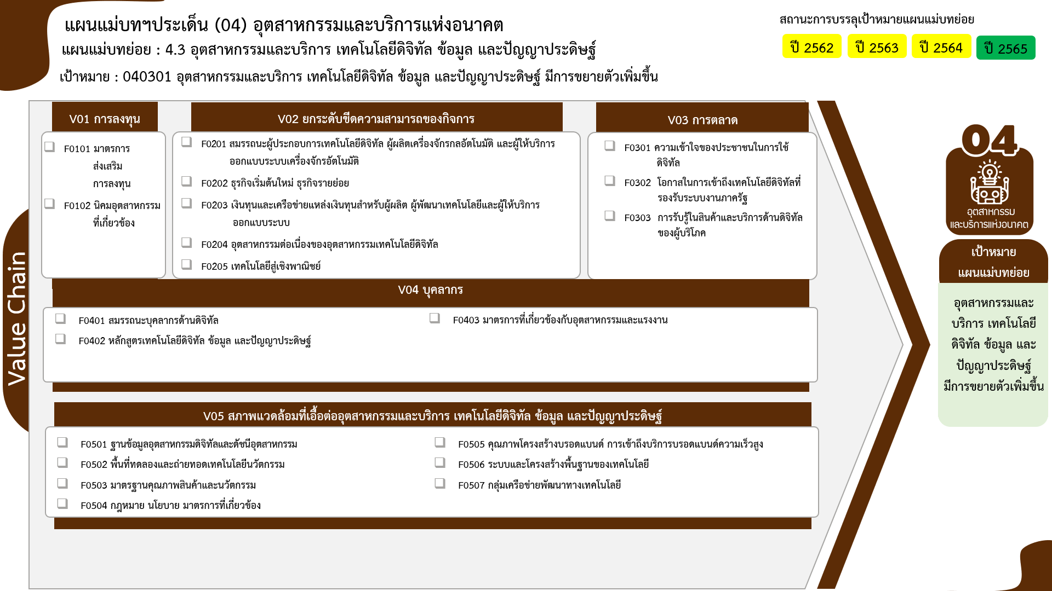
2562 | 2563 | 2564 | 2565 | 2566 | รวมจำนวนโครงการทั้งหมด
 |  |  | 2 |  | 2
 |  |  | 2 |  | 2
2 โครงการ
0 โครงการ
4 | 1 | 7 | 5 | 2 | 19
18 โครงการ
2 โครงการ
5 โครงการ
3 | 1 | 5 | 5 | 1 | 15
0 โครงการ
 |  | 1 |  | 1 | 2
0 โครงการ
1 โครงการ
2 โครงการ
0 โครงการ
1 |  | 1 |  |  | 2
 | 2 | 4 | 2 |  | 8
9 โครงการ
0 โครงการ
0 โครงการ
 |  | 2 | 1 |  | 3
 | 2 | 2 | 1 |  | 5
3 | 4 | 1 | 1 | 1 | 10
19 โครงการ
2 โครงการ
12 โครงการ
2 โครงการ
 |  |  | 1 |  | 1
1 โครงการ
3 โครงการ
รวมทั้งสิ้น 81 โครงการ
 |  |  |  | 1 | 1
3 โครงการ
 | 3 |  |  |  | 3
3 | 1 | 1 |  |  | 5
2 | 4 | 1 | 1 |  | 9
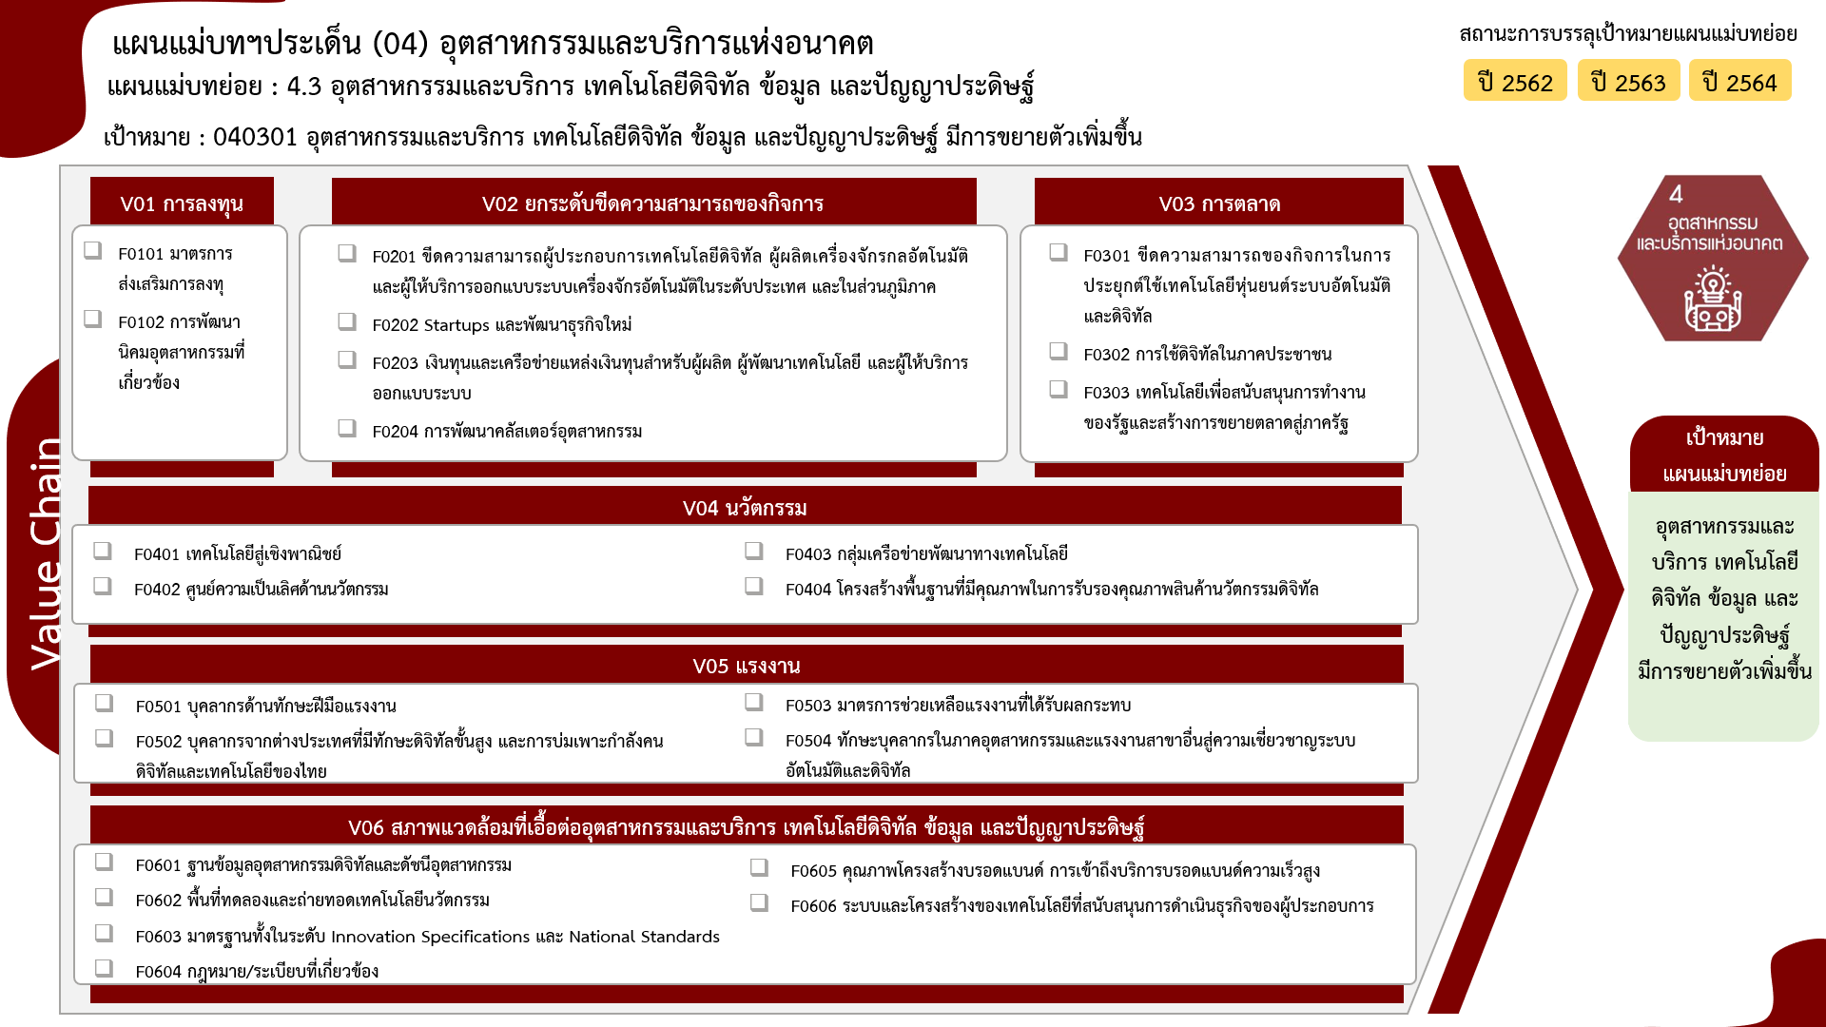
2 | 1 | 1 |  |  | 4
 | 3 |  | 1 |  | 5
2 | 12 | 8 | 8 | 2 | 33
2 โครงการ
15 โครงการ
3 โครงการ
1 | 9 | 5 | 4 |  | 19
2 โครงการ
0 โครงการ
0 โครงการ
 |  |  | 2 |  | 2
0 โครงการ
2 โครงการ
5 โครงการ
 |  |  | 1 |  | 1
 | 2 |  |  |  | 3
1 โครงการ
3 โครงการ
 |  | 2 |  |  | 2
1 โครงการ
5 โครงการ
1 | 1 | 1 | 1 | 2 | 6
4 โครงการ
0 โครงการ
11 | 23 | 21 | 19 | 5 | 81

0 โครงการ
5 โครงการ

19 โครงการ
2 โครงการ
รวมทั้งสิ้น 81 โครงการ
3 โครงการ
2 โครงการ
1 โครงการ
6 โครงการ

